Foglio1
 |  | CALCOLO HEAT INDEX (INDICE DI CALORE)

INSERIRE I SEGUENTI DATI:
Temperatura dell'aria (in °C) |  |  | 27 | inserire un valore superiore a 26.7°C (equiv. 80°F)
Umidità relativa (in %) |  |  | 40 | inserire un valore superiore a 40%

Ta (°F) | RH (%) | HEAT INDEX | RISCHIO | NOTE
80.60 | 40.00 | 80.35 | Basso rischio - Cautela | applica misure di sicurezza base

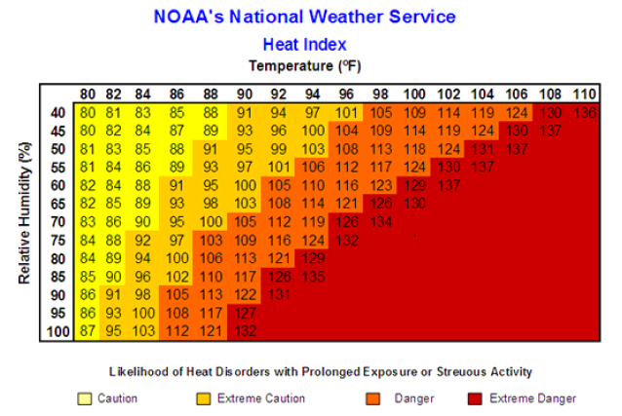

INDICE DI CALORE (HEAT INDEX) |  |  | LIVELLO DI RISCHIO (RISK LEVEL) | PRECAUZIONI (PRECAUTIONS)
inferiore a 91°F (< 32.8°C) |  |  | Basso | Basic heat safety and planning
tra 91°F e 103°F (32.8°C >< 39.4°C) |  |  | Moderato | Implement precautionsand heighten awareness
tra 103°F e 115°F (39.4°C >< 46.1°C) |  |  | Alto | Additional precautions to protect workers
superiore a 115°F (> 46.1°C) |  |  | Molto alto o estremo | Triggers even more aggressive protective measures

